(PD-RD1)_พัฒนาภูมิปัญญาฯ
RM25
...
 | กิจกรรมติดตามการจัดทำบัญชี/เก็บข้อมูล |  |  |  |  |  |  | การติดตามประเมินผล (สตท.)
 | แผนงาน (คน) |  |  | แผนสะสม | ผลงาน (คน)
ร้อยละ | ไตรมาส |  |  |  | จำนวนที่ติดตาม | จำนวนที่จัดทำบัญชีได้ | ร้อยละ (เทียบจำนวนที่สอนแนะทั้งสิ้น) | แผน |  | จำนวนกลุ่มเป้าหมายที่ติดตามได้ (คน)
 | 2 | 3 | รวม |  |  |  |  | เดือน | จำนวน
260 |  | 216 | 216
 |  | 144 | 144
 |  | 200 | 200
 |  | 320 | 320
 |  | 144 | 144
 |  | 333 | 333
 |  |  | 144
 |  |  | 1,501

ตชว. เชิงคุณภาพ
ร้อยละ 12 ของเกษตรกร เยาวชน และประชาชนกลุ่มเป้าหมายมีขีดความสามารถในการจัดทำบัญชีต้นทุนอาชีพ
...

(PD-RD2_เกษตรกรปราดเปรื่อง
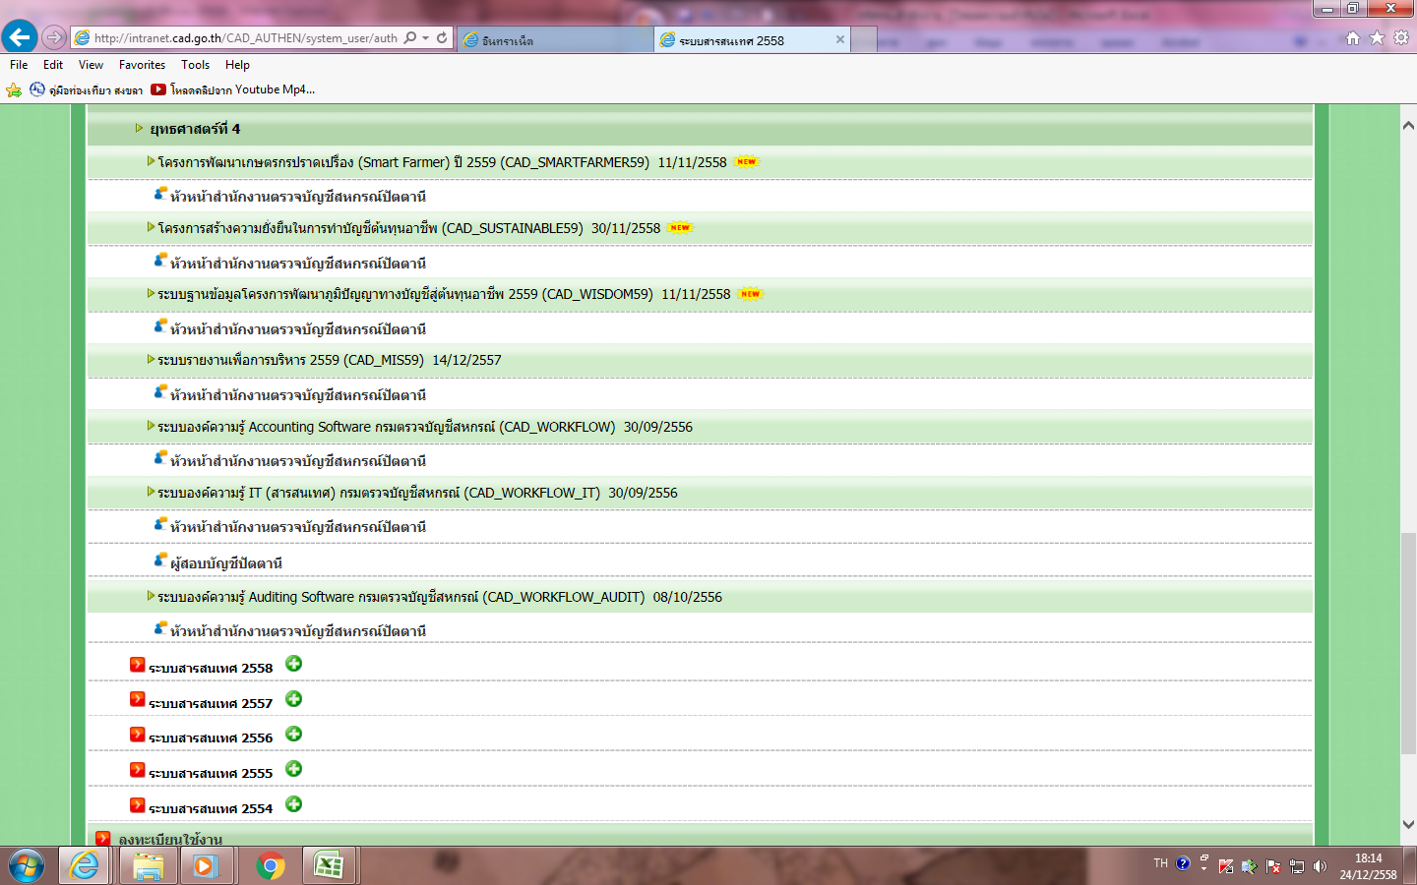
RM26
...
 |  | กิจกรรมติดตามการจัดทำบัญชี
 |  | แผนงาน |  |  |  | ผลงาน
 |  | ไตรมาส |  |  | แผนสะสม | ติดตาม | ทำบัญชีได้ | นำความรู้ไปใช้ประโยชน์ได้ | ร้อยละ
 |  | 2 | 3 | รวม
 |  |  | 85 | 85
 |  |  | 315 | 315
 |  |  | 145 | 145
 |  |  | 335 | 335
 |  |  | 90 | 90
...
ตชว. เชิงคุณภาพ
ร้อยละ 10 ของเกษตรกรที่ผ่านการอบรมสามารถทำบัญชีต้นทุนอาชีพได้ใช้ข้อมูลทางบัญชีในการประกอบอาชีพได้
การดำเนินงาน
สตส. | 1. กำหนดเป้าหมายรายคนที่จะสอนแนะการจัดทำบัญชีและการใช้ข้อมูลทางบัญชี | เดือนกันยายน
 | 2. อบรม/สอนแนะการจัดทำบัญชีและการใช้ข้อมูลทางบัญชีในการประกอบอาชีพ | ไตรมาส 1
 | แก่เกษตรกร จำนวน 1,130 คน
 | 3. กำกับแนะนำการจัดทำบัญชี โดยครูบัญชี จำนวน 1,130 คน | ไตรมาส 2 - 3
 | 4. ติดตามการจัดทำบัญชี โดยครูบัญชี จำนวน 1,130 คน

สตท. | ติดตามประเมินผลโครงการ จำนวน 113 คน (10% ของ 1,130 คน) | ไตรมาส 3 - 4

(PD-RD3)_สร้างความยั่งยืนฯ
RM27
...
กิจกรรมติดตามการจัดทำบัญชีต้นทุนอาชีพ
แผนงาน (คน) |  |  | แผนสะสม | จำนวนที่ติดตาม | ผลการติดตาม (คน)
ไตรมาส |  |  |  |  | มีการจัดทำบัญชี | มีการจัดทำบัญชีเป็นประจำ สม่ำเสมอ | ร้อยละ (เทียบจำนวนที่สอนแนะทั้งสิ้น)
2 | 3 | รวม
 | 302 | 302
 | 202 | 202
 | 280 | 280
128 | 320 | 448 | 128 | 128 | 127 | 1
202 |  | 202
 | 466 | 466
...
ตชว. เชิงคุณภาพ
ร้อยละ 40 ของจำนวนเกษตรกรเป้าหมายมีขีดความสามารถในการจัดทำบัญชีต้นทุนอาชีพและทำเป็นประจำสม่ำเสมอ

(PD-RD4)_ปาล์มน้ำมันและยางพารา
RM28
...
 |  |  |  |  |  |  |  |  | ติดตามประเมินผลโครงการ (สตท.) (10%)
 |  |  |  |  |  |  | ผลงาน |  | แผน |  | ผล
แผนสะสม |  |  | ไตรมาส |  |  | แผนสะสม | ติดตาม | ทำบัญชีได้
 | (คน) | % | 2 | 3 | รวม |  |  |  | เดือน | จำนวน
 |  |  |  | 50 | 50 |  |  |  | Jun-59 | 10
 |  |  |  | 50 | 50 |  |  |  | Jun-59 | 10
 |  |  |  | 50 | 50 |  |  |  | Jul-59 | 10
 |  |  |  | 50 | 50 |  |  |  | Jun-59 | 10
 |  |  |  | 50 | 50 |  |  |  | Jun-59 | 10
 |  |  |  | 250 | 250 |  |  |  |  | 50 | 0
 |  |  |  |  |  |  | ร้อยละ | 0.00

ตชว. เชิงคุณภาพ
ร้อยละ 50 ของเกษตรกรที่ผ่านการอบรมสามารถจัดทำบัญชีได้
...

(PD-RD5)_คลินิกเกษตร
RM29
...
ผลงาน
(ครั้ง) | ร้อยละ | ผู้เข้ารับบริการ (คน)
 |  | เกษตรกร | เยาวชน | นักเรียน | ประชาชนทั่วไป | อื่นๆ | รวม
1 | 100 | 34 |  | 8 | 41 |  | 83
1 | 100 | 70 |  |  |  |  | 70
1 | 100 | 49 |  | 95 |  |  | 144
1 | 100 | 35 |  | 18 | 17 |  | 70
1 | 100 | 60 |  |  | 13 |  | 73
...

(PD-RD6)_พัฒนาเด็กและเยาวชน ตชด
RM30
RM34
...
 |  |  |  | ติดตามตรวจเยี่ยมโรงเรียน (โรงเรียนละ 2 ครั้ง)
...
 |  | ผลงาน |  | แผนงาน (คน) |  |  | ผลงาน
รวม | แผนสะสม | รวม | ร้อยละ | ไตรมาส 2 | ไตรมาส 3 | แผนสะสม | รวม | ร้อยละ
...
10 |  |  |  | 1 | 1 | 1 | 1
10 |  |  |  | 1 | 1 | 1 | 1
10 |  |  |  | 1 | 1
10 |  |  |  | 1 | 1 | 1 | 1
...
ตชว. เชิงคุณภาพ
ร้อยละ 20 ของนักเรียนที่ได้รับการสอนแนะบัญชีต้นกล้าสามารถจัดทำบัญชีได้อย่างต่อเนื่องและมีเงินออม
ตชว. เชิงคุณภาพ
ร้อยละ 10 ของผู้ปกครองสามารถจัดทำบัญชีได้
...

(PD-RD7)_ลุ่มน้ำปากพนัง
RM31
...
 |  |  |  |  |  |  |  | ติดตามประเมินผลโครงการ (10%)
 |  | กิจกรรมติดตามการวิเคราะห์บัญชีต้นทุนอาชีพ
ผลงาน |  | แผนงาน (คน) |  |  |  | ผลงาน |  | แผน |  | ผล
คน | ร้อยละ | ไตรมาส |  | รวม | แผนสะสม | ติด ตาม | ทำบัญชีได้
 |  | 2 | 3 |  |  |  |  | เดือน | จำนวน
17 | 100 |  | 17 | 17 |  |  |  | Jun-59 | 9 | 9
12 | 100 |  | 12 | 12 |  |  |  | Jun-59 | 6 | 6
29 | 100 | 0 | 29 | 29 | 0 |  |  |  | 15 | 15

ตชว. เชิงคุณภาพ
ร้อยละ 20 ของกลุ่มเป้าหมายตามโครงการพระราชดำริที่ผ่านการฝึกอบรมสามารถจัดทำบัญชีได้
...

(PD-RD8)_ศูนย์พิกุลทอง
RM32
...
 |  |  |  |  |  |  |  | กลุ่มจัดทำบัญชีได้ (20%) |  |  |  |  |  |  |  |  |  |  |  |  | ติดตามประเมินผลโครงการ (สตท.) (10%)
 |  | กิจกรรมติดตาม/เก็บข้อมูลการจัดทำบัญชี |  |  |  |  |  | กิจกรรมสอนแนะการวิเคราะห์บัญชีต้นทุนประกอบอาชีพ |  |  |  |  |  | กิจกรรมติดตามวิเคราะห์บัญชีต้นทุนประกอบอาชีพ
ผลงาน |  | แผนงาน (คน) |  |  |  | ผลงาน |  | แผนงาน (คน) |  |  |  | ผลงาน |  | แผนงาน (คน) |  |  |  | ผลงาน |  |  | แผน |  | ผล
 |  | ไตรมาส |  |  | แผนสะสม | ติดตาม | ทำบัญชีรับ-จ่าย/ต้นทุนได้ | ไตรมาส |  |  | แผนสะสม |  |  | ไตรมาส |  |  | แผนสะสม | ติด ตาม | ทำบัญชีได้ | วิเคราะห์ต้นทุนอาชีพได้ | เดือน | จำนวน
คน | % | 2 | 3 | รวม |  |  |  | 1 | 2 | รวม |  | คน | % | 2 | 3 | รวม
 |  |  | 150 | 150 |  |  |  | 30 |  | 30 | 30 | 30 | 100 |  | 30 |  |  |  |  |  | Jun-59 | 15
 |  | 0 | 150 | 150 | 0 |  |  | 30 | 0 | 30 | 30 | 30 | 100 | 0 | 30 | 0 | 0

ตชว. เชิงคุณภาพ
ร้อยละ 20 ของกลุ่มเป้าหมายตามโครงการพระราชดำริที่ผ่านการฝึกอบรมสามารถจัดทำบัญชีได้
...
 |  |  |  |  |  |  |  | เดือนกันยายน
...
 |  |  |  |  |  |  |  | ไตรมาส 1
 |  |  |  |  |  |  |  | ไตรมาส 2 - 3
...
 |  |  |  |  |  |  |  | ไตรมาส 1
 |  |  |  |  |  |  |  | ไตรมาส 2 - 3
...

(PD-RD11)_ศูนย์เรียนรู้เศรษฐกิจ
RM35
...
 |  |  | กิจกรรมติดตามการจัดทำบัญชี |  |  |  |  |  | ติดตามประเมินผลโครงการ (สตท.)
 | ผลงาน |  | แผนงาน (คน) |  |  |  | ผลงาน |  | แผน |  | ผล
แผนสะสม |  |  | ไตรมาส |  |  | แผนสะสม | ติดตาม | ทำบัญชีรับ-จ่าย/ต้นทุนได้ | เดือน | จำนวน
 | คน | % | 2 | 3 | รวม
 |  |  |  | 32 | 32
 |  |  |  | 32 | 32
0 |  |  | 0 | 32 | 32 | 0
...
ตชว. เชิงคุณภาพ
ร้อยละ 20 ของกลุ่มเป้าหมายตามโครงการพระราชดำริที่ผ่านการฝึกอบรมสามารถจัดทำบัญชีได้
...

(PD-RD12)_กลุ่มอาชีพ
RM36
...
 |  |  |  |  |  |  |  |  |  | กลุ่มไม่ดำเนินธุรกิจ |  |  |  |  | ติดตามประเมินผลโครงการ - สตท.
ติดตามตรวจเยี่ยม @ 2 ครั้ง |  |  |  |  |  |  |  |  |  | ติดตามตรวจเยี่ยม @ 1 ครั้ง
ไตรมาส 2 |  |  |  |  | ไตรมาส 3 |  |  |  |  | ไตรมาส 3 |  |  |  |  | (20% - ของกลุ่มที่ดำเนินธุรกิจ)
แผน (กลุ่ม) |  | ผลการตรวจเยี่ยม (คน) |  |  | แผน (กลุ่ม) |  | ผลการตรวจเยี่ยม |  |  | แผน |  | ผลการตรวจเยี่ยม |  |  | แผน |  | ผล
(เดือน) | จำนวน | ทำบัญชีได้ | ทำบัญชีไม่ได้ | หยุดดำเนินกิจการ | (เดือน) | จำนวน | ทำบัญชีได้ | ทำบัญชีไม่ได้ | หยุดดำเนินกิจการ | (เดือน) | จำนวน | ทำบัญชีได้ | ทำบัญชีไม่ได้ | หยุดดำเนินกิจการ | เดือน | จำนวน
...
มี.ค. 59 | 10 |  |  |  | มิ.ย. 59 | 10 |  |  |  | มิ.ย. 59 | 2 |  |  |  | Jul-59 | 2
 | 10 |  |  |  |  | 10 |  |  |  |  | 2 |  |  |  |  | 2 | 0
...
ตชว. เชิงคุณภาพ
ร้อยละ 20 ของกลุ่มเป้าหมายตามโครงการพระราชดำริที่ผ่านการฝึกอบรมสามารถจัดทำบัญชีได้
...

